Zintegrowane-Gogle_spawalnicze+
 |  |  |  |  | baza-nw.ciop.pl
Kalkulator naddatków wymiarowych wynikających stosowania zintegrowanych środków ochrony
Ochrony zintegrowane
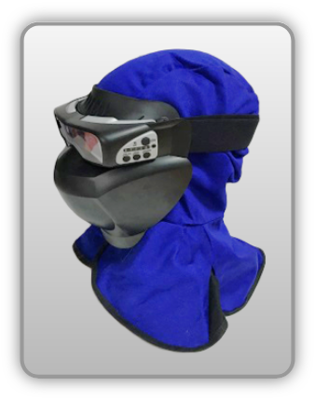 | Modułowa osłona spawalnicza (kaptur, oraz gogle z automatycznym filtrem spawalniczym zintegrowane z osłoną twarzy)
Zagrożenia | 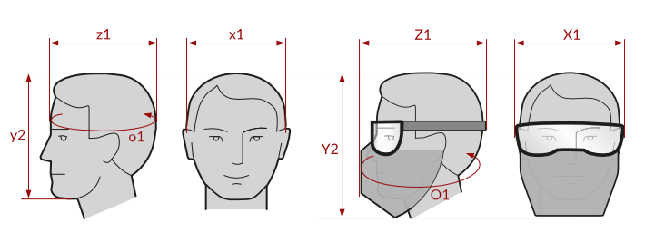
• Mechaniczne • Optyczne • Termiczne

Kalkulator naddatków wymiarowych modułowej osłony spawalniczej (kaptur, oraz gogle z automatycznym filtrem spawalniczym zintegrowane z osłoną twarzy)
Typ NW | miara antropo­metryczna y2, x1, z1, o1 [cm] | wymiar całkowity Y2, X1, Z1, O1 [cm] |  | wymiar naddatku [cm] |  | przyrost względny [%]
 |  | min | max | min | max | min | max
NW wysokości Y2 (dół) | 21.5 | 26.6 | 27.5 | 5.1 | 6.0 | 23.7 | 27.9
NW szerokości X1 (zestaw) | 17.8 | 21.3 | 22.3 | 3.5 | 4.5 | 19.7 | 25.3
NW głębokości Z1 (zestaw) | 17.5 | 21.9 | 23.2 | 4.4 | 5.7 | 25.1 | 32.6
NW obwodu O1 (zestaw) | 59.0 | 73.9 | 75.2 | 14.9 | 16.2 | 25.3 | 27.5

Opracowano na podstawie wyników V etapu programu wieloletniego „Poprawa bezpieczeństwa i warunków pracy”, finansowanego w zakresie badań naukowych i prac rozwojowych ze środków Narodowego Centrum Badań i Rozwoju. Projekt I.PB.10: Opracowanie danych do nowego atlasu miar człowieka, związanych ze stosowaniem środków ochrony indywidualnej z uwzględnieniem wybranych parametrów widzenia. Koordynator programu: Centralny Instytut Ochrony Pracy – Państwowy Instytut Badawczy.

